印刷方法
印刷方法 |  |  | （1枚の用紙に2ページ分のデータを記載される方法）

1枚の用紙に2ページ分のデータを記載される方法は以下のように行います。

1 |  | [ ファイル ] － [ 印刷 ] をクリックします。

2 |  | [ プリンターのプロパティ ] をクリックします。
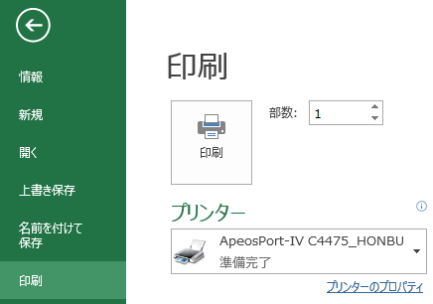
画面：Excel2013

3 |  | [ まとめて1枚 ] の[ 2アップ ] をクリック（①）した後、[ OK ]をクリック（②）します。
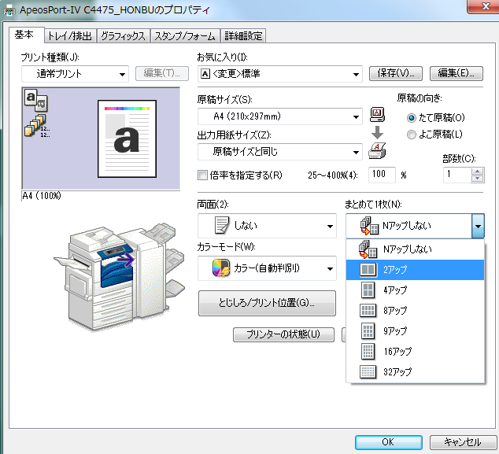
画面：Excel2013

①

②

4 |  | [ 印刷 ] をクリックします。

以上で設定は終了です。

※注意
 | ・印刷機によっては、操作方法が異なる場合があります。
 | ・印刷機によっては、記載する印刷方法が行えない場合があります。

データ(削除禁止)
削除禁止
■年 | ■支部 | ■支所 | ■都道府県 | ■市区町村 | ■発注者区分
2026 | 北海道 | 札幌 | 北海道 | 市 | １ 国
2027 | 東北 | 青森 | 青森県 | 区 | ２ 地方自治体
 | 関東 | 岩手 | 岩手県 | 町 | ３ 特殊法人等
■月 | 北信越 | 宮城 | 宮城県 | 村 | ４ 民間
4 | 中部 | 秋田 | 秋田県
5 | 近畿 | 山形 | 山形県 |  | ■工事分類
6 | 中国 | 福島 | 福島県 |  | １ 新築
7 | 四国 | 茨城 | 茨城県 |  | ２ 改修
8 | 九州 | 栃木 | 栃木県 |  | ３ 解体
9 |  | 群馬 | 群馬県
10 |  | 埼玉 | 埼玉県 |  | ■工事区分
11 |  | 千葉 | 千葉県 |  | １ 土木
12 |  | 東京 | 東京都 |  | ２ 建築（マンション・集合住宅等含む）
1 |  | 神奈川 | 神奈川県 |  | ３ プラント
2 |  | 新潟 | 新潟県 |  | ４ 造船
3 |  | 富山 | 山梨県 |  | ５ 低層住宅
 |  | 石川 | 長野県 |  | ６ イベント
■日 |  | 福井 | 富山県 |  | ７ その他
1 |  | 山梨 | 石川県
2 |  | 長野 | 福井県 |  | ■足場の種類
3 |  | 岐阜 | 岐阜県 |  | １ わく組足場
4 |  | 静岡 | 静岡県 |  | ２ くさび緊結式足場
5 |  | 愛知 | 愛知県 |  | ３ 単管足場
6 |  | 三重 | 三重県
7 |  | 滋賀 | 滋賀県 |  | ■足場の状況
8 |  | 京都 | 京都府 |  | １ 今後設置予定
9 |  | 大阪 | 大阪府 |  | ２ 設置中
10 |  | 兵庫 | 兵庫県 |  | ３ 設置済み
11 |  | 奈良 | 奈良県
12 |  | 和歌山 | 和歌山県 |  | ■有無
13 |  | 鳥取 | 鳥取県 |  | 有
14 |  | 島根 | 島根県 |  | 無
15 |  | 岡山 | 岡山県
16 |  | 広島 | 広島県 |  | ■指導・支援の種類
17 |  | 山口 | 山口県 |  | ア、調査・設置されている足場への助言
18 |  | 徳島 | 徳島県 |  | イ、計画作成支援
19 |  | 香川 | 香川県 |  | ウ、設置時の立会い指導
20 |  | 愛媛 | 愛媛県
21 |  | 高知 | 高知県 |  | ■改善依頼事項
22 |  | 福岡 | 福岡県 |  | （ あり ）
23 |  | 佐賀 | 佐賀県 |  | （ なし ）
24 |  | 長崎 | 長崎県
25 |  | 熊本 | 熊本県 |  | ■判定
26 |  | 大分 | 大分県 |  | 指名している
27 |  | 宮崎 | 宮崎県 |  | 指名していない
28 |  | 鹿児島 | 鹿児島県
29 |  | 沖縄 | 沖縄県 |  | ■判定
30 |  |  |  |  | 実施している
31 |  |  |  |  | 実施していない

 |  |  |  |  | ■合否
 |  |  |  |  | 合
 |  |  |  |  | 否

 |  |  |  |  | ■総合判定
 |  |  |  |  | 適合
 |  |  |  |  | 要改善
 |  |  |  |  | 否

 |  |  |  |  | ■有無（○仕様）
 |  |  |  |  | ○

